Instrucciones
 | NOMBRE CATEGORÍA | DESCRIPCIÓN | FORMULARIOS | ÁMBITO DE ENTIDADES | PERIODICIDAD | PLAZO DEL REPORTE | RESPONSABLE
 | CGR PERSONAL Y COSTOS | Información integrada por nivel, cargo y grado de lo efectivamente pagado en la vigencia del talento humano de planta e información de contratación de personal. | PERSONAL_Y_COSTOS_DE_PLANTA PERSONAL_Y_COSTOS_CONTRATOS | PYC - DEPARTAMETOS PYC - MUNICIPIOS PYC - OTROS PYC - RAMA JUDICIAL | Anual | Marzo 31 | Representante Legal

 | ESTE LIBRO CONTIENE:


 | Conceptos | Catálogo de Niveles
 | Glosario | Definición y atributos de las variables
 | Tutorial | Ejemplo práctico de como reportar mediante archivos planos
 | PERSONAL_Y_COSTOS_DE_PLANTA | Hoja de ayuda para diligenciar archivo plano
 | PERSONAL_Y_COSTOS_CONTRATOS | Hoja de ayuda para diligenciar archivo plano

 | Mensajes Validación | En caso de errores de validación consulte esta hoja de ayuda

 | LISTA_CONSECUTIVO
 | LISTA_DEPENDENCIAS
 | LISTA_TIPO_VINCULACION
 | LISTA_SEGMENTO_SERVICIO
 | LISTA_TIPO_CONTRATO
 | LISTA_DIG.VERIFICACION
 | LISTA_TIPO_GASTO

 | INSTRUCCIONES GENERALES

A | Recuerde consultar este archivo antes de diligenciar la informacion, para observar las novedades implementadas

B | Recuerde que los montos reportados deben expresarse en pesos y sin decimales

C | En esta ayuda encontrara los listado de valores de las variables disponibles en los formularios

D | Recuerde que el Chip Local envía los dos formularios en un único envío, es decir, No hace envíos de formularios independientes.

E | Por disposición de la Contraloría Delegada Para Economía y Finanzas Públicas se ha deshabilitado
 | la visualización de esta categoría a través del link CONSULTA INFORME AL CIUDADANO

F | Después de realizar cualquier transmisión desde el CHIP Local, "VERIFIQUE" que la información correspondiente al periodo enviado
 | se encuentre en estado "ACEPTADO", para lo cual, puede ingresar con su usuario y contraseña a la página www.chip.gov.co, en
 | el vínculo "Consulta/Histórico de envíos".

G | Para mayor información consulte nuestro Micrositio CGR o la pagina del CHIP:
 | Micrositio de Finanzas Públicas de la CGR www.contraloria.gov.co
 | www.chip.gov.co Información de apoyo a categorías

Tutorial
Tutorial ejemplo de ayuda para el diligenciamiento a través de archivo plano

1 | Diligenciamiento de información a través de archivo plano
2 | Importación del archivo plano
3 | Validación de cada formulario
4 | Envío de la categoría
5 | Verificación del envío

1 | Diligenciamiento de información a través de archivo plano

En la celda amarilla de cada formulario digite el código Chip correspondiente a su entidad
Periodo
11012 octubre - Diciembre

 |  | S | 111515000 | 10112 | 2016 | PERSONAL_Y_COSTOS_DE_PLANTA

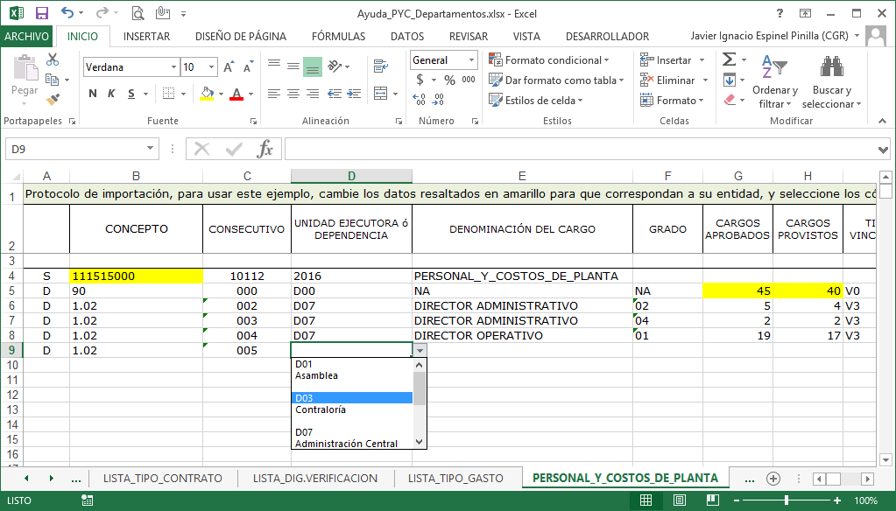

"S" identifica el comienzo del archivo plano y la identificación
"D" Identifica los registros

Seleccione de las listas desplegables los CÓDIGOS correspondientes.
También puede copiar y pegar valores validos

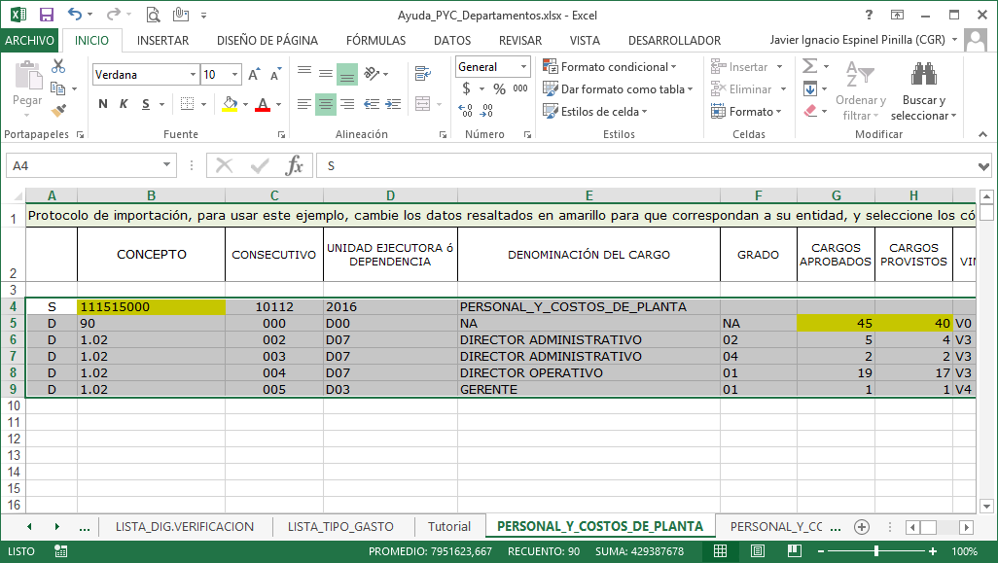
Seleccionar el recuadro de información.
Luego copie la selección
Ctrl + C

Abra el Bloc de notas.
Luego Pegue la selección
Ctrl + V
Guarde el archivo con el nombre que desee.
Puede crear un archivo por cada formulario o puede guardar los 2 formularios en un solo archivo.

Inicio

2 | Importación del archivo plano

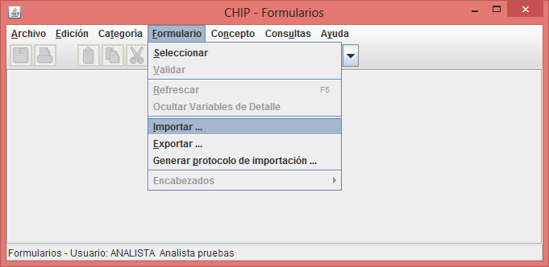
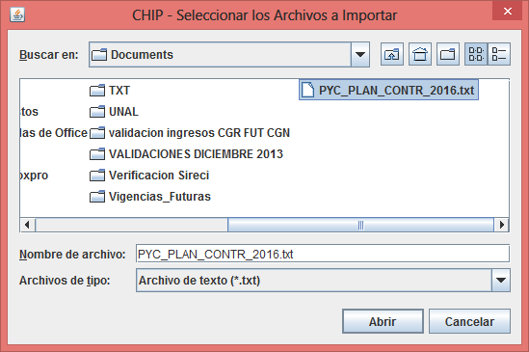
Menú Formulario -> Importar.
Seleccione el/los archivo/s
creado en el paso anterior, luego presione el botón Abrir

Inicio

3 | Validación de cada formulario

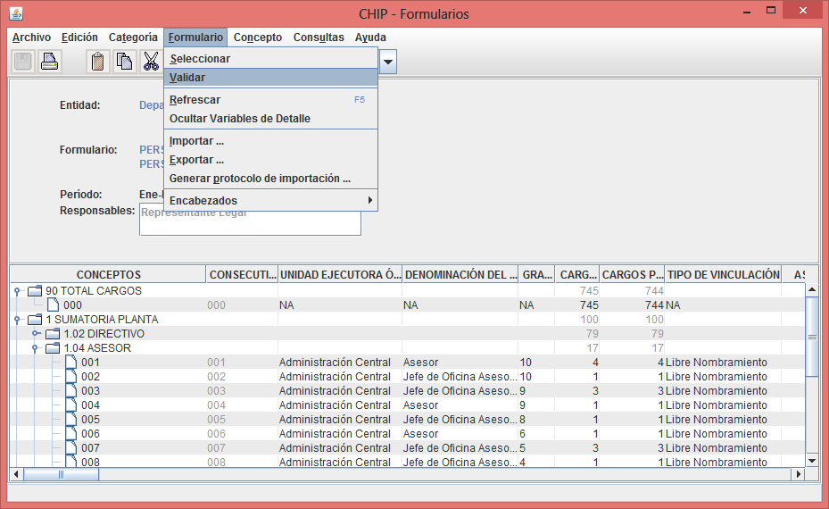
Menú Formulario -> Validar
Valide cada uno de los formularios
En caso de errores consulte la hoja "Mensajes Validación" de este libro.

Inicio

4 | Envío de la categoría
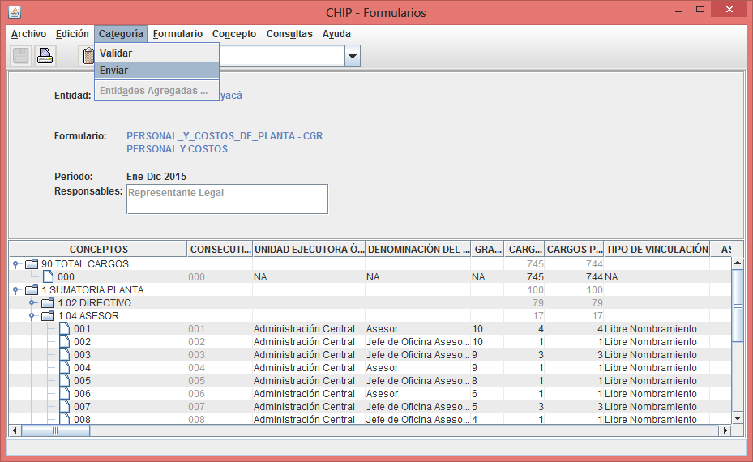
Menú Categoría -> Enviar
Recuerde que el Chip Local envía los dos formularios en un único envío, es decir, No hace envíos de formularios independientes.

Inicio

5 | Verificación del envío |  |  | www.chip.gov.co

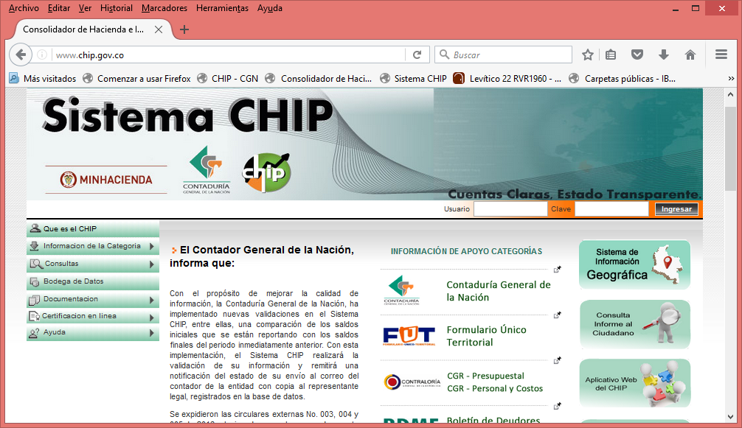

 |  |  |  |  |  |  | Ingrese con su usuario y clave web
 |  |  |  |  |  |  | y verifique en el Histórico de envíos
 |  |  |  |  |  |  | que su reporte se encuentre en
 |  |  |  |  |  |  | estado ACEPTADO

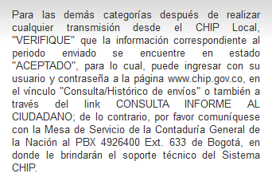

 |  |  |  |  |  |  | Por disposición de la Contraloría Delegada
 |  |  |  |  |  |  | Para Economía y Finanzas Públicas se ha
 |  |  |  |  |  |  | deshabilitado la visualización de esta categoría

Inicio

